상품제안서
인켈 레트로 감성 무선충전 블루투스 스피커 | 상품코드: S40171

 |  |  |  |  |  |  | 02-713-8555 | www.synergygift.co.kr
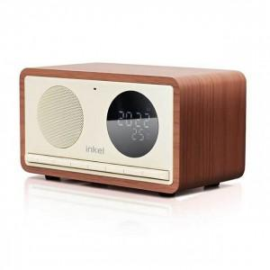 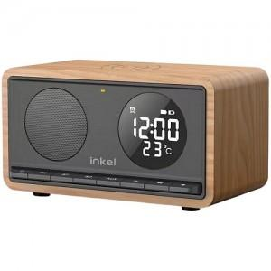

【상세/제작정보】

【인쇄/포장옵션】 | 실크, 풀칼라 / 포장지포장

【공급단가】 | 수량 | 10~ | 50~ | 100~ | 300~ | 500~
*VAT별도 | 블랙 | 48,860원 | 47,690원 | 45,730원 | 44,560원 | 43,390원
 | 아이보리 | 48,860원 | 47,690원 | 45,730원 | 44,560원 | 43,390원

【상품 URL】 | https://www.synergygift.co.kr:443/src/goods_detail.php?gdno=40171

